手引き
写 真 撮 影 の 手 引 き

事業説明書「施工写真の撮影」の内容も踏まえ、「JAS構造材の種類」に応じて撮影して下さい。

 | 発注明細書（最終見積）、その内容が図示された図面と照合しながら、
 | 「JAS構造材かどうか」、「指定された部位に使われているか」、使われている場合には
 | 「JAS構造材の種類は何か」を確認しながら、下記の時点①～④および内容で撮影すること。

① | 荷受・検収写真 | JAS構造材が、建設現場で荷受けされた時 （黒板あり）

 |  | ※ 検収ごと（トラック搬入の場合はトラックごと）に撮影

 | 確認および | 階、部材種ごとに「JAS構造材」か否か、数量などを確認して
 | 黒板記入 | JAS構造材なら、「区分」と 確認できた「JASの種類」を書く

② | 施工写真 | 助成される各階の建て方の終了時 （黒板あり）

 | [引いて撮る] | ※ 部材種ごと、JAS構造材の種類ごとに写す
 |  | ※ 助成材は、各完了時にも必ず撮影（合板、羽柄類も注意）
 | [アップで撮る] | ※ JASマーク と 種類の表示を大きく鮮明に写す
 |  | ※ CLTは、構造用金物の接合部も撮影する

 | 確認および | 「JAS構造材」が階、指定部材に使われていることを確認して
 | 黒板記入 | JAS構造材なら、「区分」と 確認できた「JASの種類」を書く

 |  | ※ 木材加工等によって、JASマークがやむを得ず確認できない
 |  | 製品については、様式６号別添３の「JAS製品であることの証
 |  | 書」を提出する必要がある。

③ | 内観写真 | 助成される各階の建て方の終了時 （黒板なし）

 |  | ※JAS材の施工状態も含めて、各階の全体像がわかるように写す

④ | 外観写真 | 建て方 完了時 （黒板あり、なし）

 |  | ※ 建物の全景を「２方向」から、一面は足場シートを開けて

 | 黒板記入 | ・撮影面（東面、道路面など） ・何階建、棟など

 | 黒板に記入する事項

ア） | 工事名 | 事業申請書「物件の名称」の通り
イ） | 撮影日時 | 令和7年〇月〇日
ウ） | 部材名称 | 部材種：土台､柱､梁･桁､トラス、床､壁､屋根、横架材などの別
 |  | 確認できたJAS構造材の「区分」、「種類」を明記する

 | ※ 上記の他に必要があれば、書き加えて下さい。（強度、含水率、樹種など）
 | 内観・外観では、場所と撮影方向などが判るように書いて下さい。

 | 注 意 点 ・ 参 考

 | ※ JAS構造材、JASマークの写真が撮られていない等、JAS構造材を使われたことが
 | 確認できない木材は、助成できません。

 | ※ 黒板は、撮影後に黒板の記載内容が加工できない形式のものとしてください。
 | 上記の形式でない場合は、申請書類として採用できません。

 | ※ 写真は手引き通りに撮影して、記録データはしっかりと保存・管理して下さい。
 | 書類提出後に追加で、写真の提出(場合によっては電子データ)を求める場合があります。

 | ・対象「区分」とは | 「JAS構造材」か「対象外」のどちらか

 | ・JAS構造材の「種類」 | 1. 機械等級構造用製材
 |  | 2. 目視等級製材 乾燥材
 |  | 3. 枠組壁工法構造用製材
 |  | 4. 構造用集成材
 |  | 5. 構造用単板積層材（構造用LVL）
 |  | 6. 直交集成板（CLT）
 |  | 7. 構造用合板
 |  | 8. 構造用パネル（OSB）
 |  | 9. 保存処理材

 | ・JASマークの参考例 | （全国木材検査・研究協会、日本合板検査会のHPより）

 | 機械等級構造用製材 目視等級製材 乾燥材 枠組壁工法構造用製材
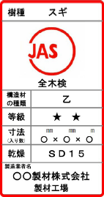

 | 構造用集成材 構造用LVL 構造用合板 OSB

 | ※ JAS法に基づき、登録認証機関の認証を受けた製造業者等が、自ら製造等する製品について
 | JAS規格に適合するか検査・格付を行い、適合する製品にJASマークを印字・貼付して出荷できる。

 | 施工写真書類の作成

※ | 「写真貼付シート（荷受・検収～外観）」を使い、各時点の内容を作成し印刷の上、提出する。
 | なおシート右側、記入欄には、工事黒板の通りを選択、転記して下さい。

※ | 各階で 「部材種ごと」、「JASの種類ごと」に 「JAS構造材」が使われていることが
 | 確認できるように、必要かつ的確な内容で作成して下さい。

 | 提出写真は、助成木材が判別でき、鮮明に写っているものを選んで下さい。

 | 写真 参 考 例 （黒板には、実際の内容を記入すること）

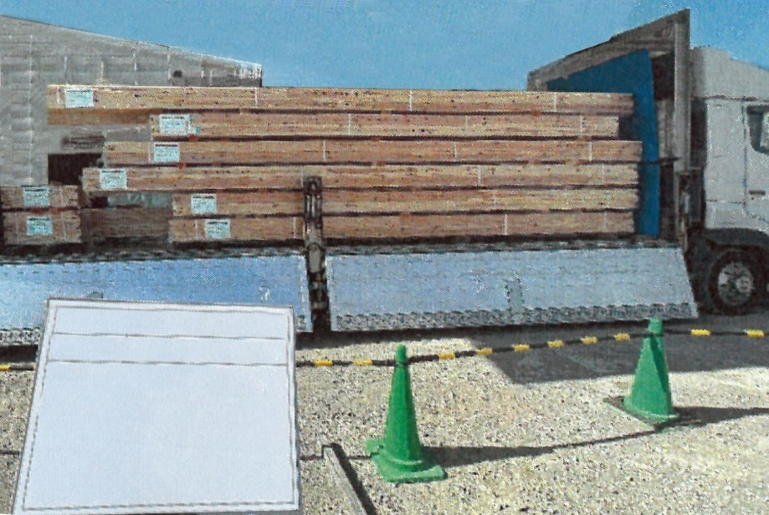
① | 荷受・検収写真（黒板あり）

 | ・検収ごとに
 | （トラック搬入ごと）

〇〇〇〇〇新築工事
撮影日：令5年〇月〇日
１階 荷受・検収（1台目）
区分： ＪＡＳ構造材
部材／種類：
柱 機械等級構造用製材
梁桁 構造用集成材
株式会社 〇〇建設
 | ・シートを外し
 | 木材が見えるように

 | ・使用階ごと
 | 部材種、JAS種類ごとに

② | 施工写真 （黒板あり）

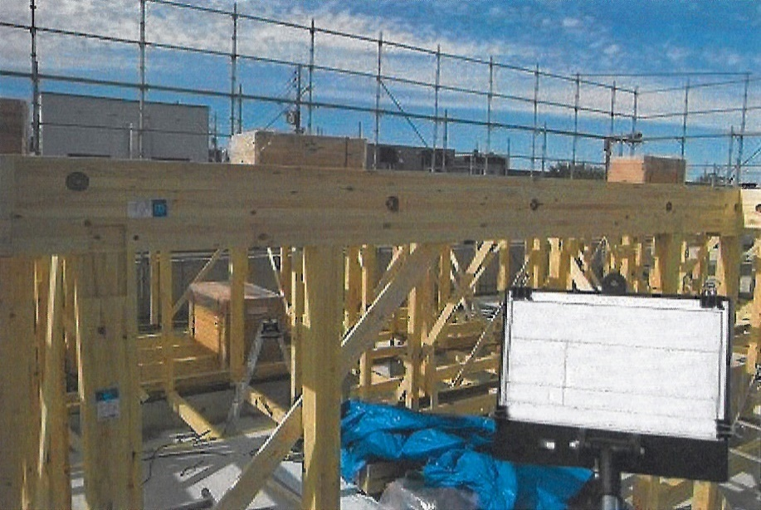
 | [引いて撮る]

 | ・各階ごとに
 | 組み上がり状況の全体

〇〇〇〇〇新築工事
撮影日：令５年〇月〇日
1階 柱・梁 建て方
区分：JAS構造材
部材/種類：柱 機械等級構造用製材
梁・桁 構造用集成材
株式会社 〇〇建設
 | ・部材種ごと
 | JAS種類ごとに

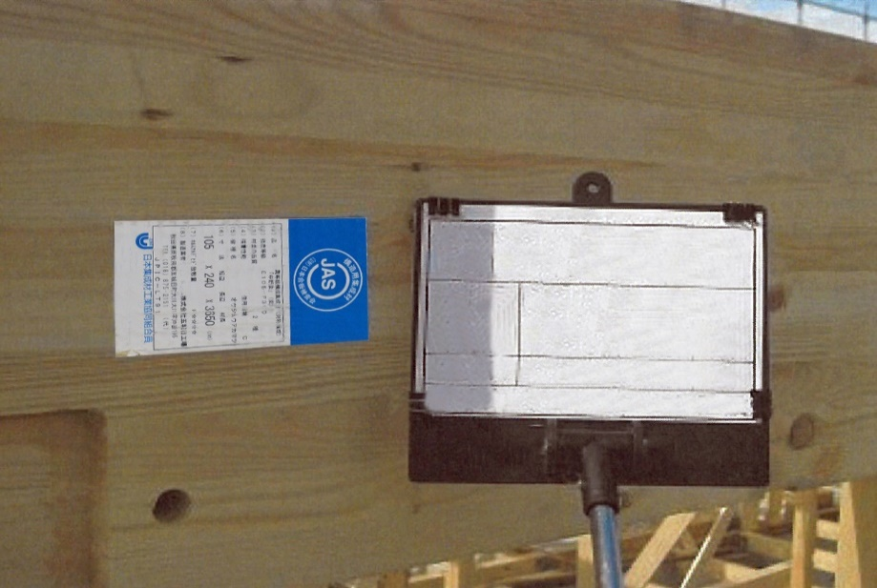
 | [アップで撮る]

〇〇〇〇〇 新築工事
撮影日：令5年〇月〇日
1階 梁・桁 JASマーク
区分：JAS構造材
種類：構造用集成材
株式会社 〇〇建設
 | ・JAS種類ごとに
 | JASマーク(印字／シール)と
 | 製品情報を拡大
 | (強度･寸法･樹種など読み取れる)

 | ※ CLTは金物接合部も撮影
 | ※プレカット工場で印字される
 | 現場名、通り記号は
 | JAS表示ではありません。

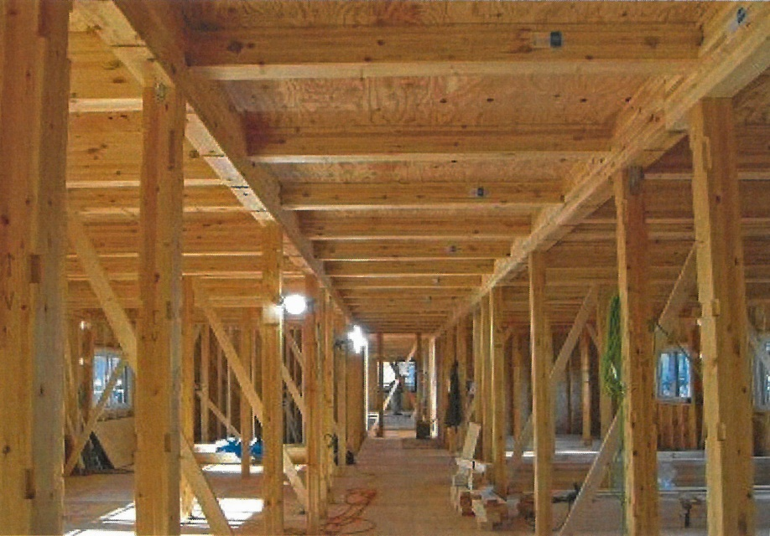
③ | 内観写真 （黒板なし）

 | ・助成階の建て方完了時

 | ・階ごとに
 | 全体が判るように

 | ・JASマークも
 | できるだけ写るように

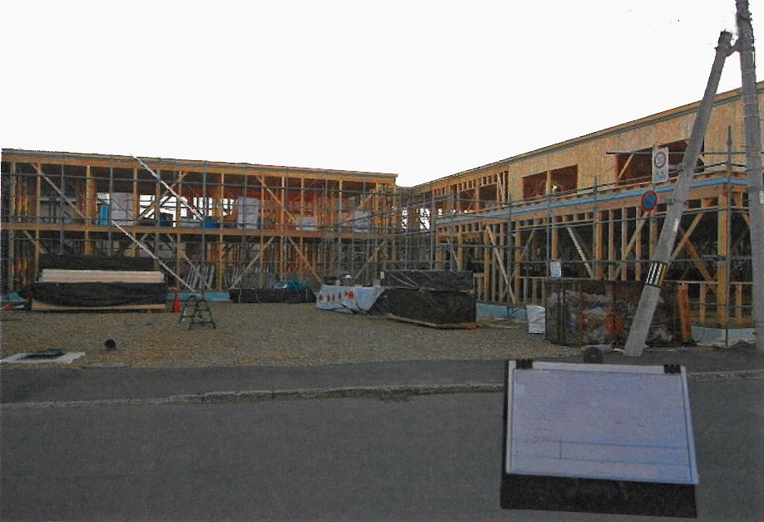
④ | 外観写真（黒板あり、なし）

 | ・全体の建て方完了時

 | ・1面はシートを開けて
 | 規模・階数が判るように

〇〇〇〇〇新築工事
撮影日：令5年〇月〇日
建て方完了時 全景
前面道路からA・B棟
株式会社 〇〇建設
 | ・違うアングルで全体を
 | 2枚以上

 | ※ 建て方完了後に、床・壁・屋根などの下地材や合板類のJAS助成木材が施工されるとき
 | → それぞれのJAS材の施工が完了した時点でも、②～④の写真を撮る。

 | ※ 下記のJAS種類で特に、JAS印の確認ができていない、または認識違いが見受けられます。
 | 助成できなくなる場合もありますので、よく調べて撮影して下さい。

 | 機械等級構造用製材 | 目視等級製材 乾燥材 枠組壁工法構造用製材
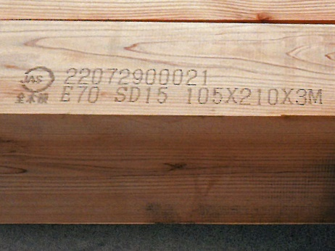
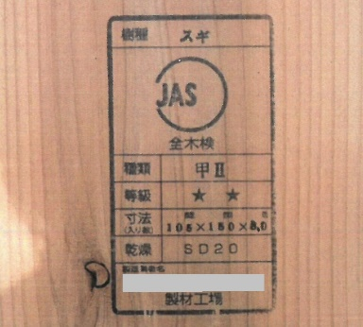
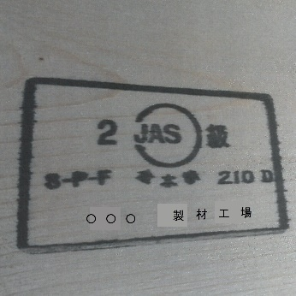

※JASマークと一緒に印字された「強度」、「等級」、「乾燥材」、「保存処理性能区分」の表記も撮影する。
 | 保存処理材
